상품제안서
컬러링북(주문제작형) | 상품코드: F23517

 |  |  |  |  |  |  | 02-412-0044 | www.easy1.co.kr
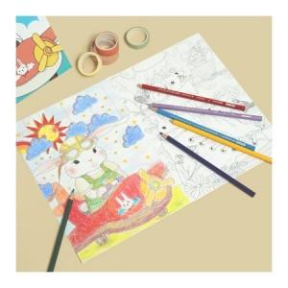

【상세/제작정보】 | <p><span style="font-size: 12pt;"><b>** 표지 풀칼라 인쇄/내지 먹1도인쇄</b></span></p><p><span style="font-size: 12pt;"><b>** 배송비- 한박스 400개 5000원 별도</b></span></p><p><span style="font-size: 12pt;"><b>** 내지 추가가능 / 문의요망</b></span></p>

【인쇄/포장옵션】 | 풀칼라 / OPP(비닐)

【공급단가】 | 수량 | 300~ | 500~ | 1,000~ | 3,000~ | 5,000~
*VAT별도 | 단가 | 1,800원 | 1,740원 | 1,680원 | 1,620원 | 1,560원

【상품 URL】 | http://www.easy1.co.kr/src/goods_detail.php?gdno=23517

